スケジュール一括稼働
社内書類電子化スケジュール

開発
本稼働サポート
見積作成・発注
テスト
マニュアル作成・研修
検収
調査票作成
②
開始
 | 部署 | 書類数 | 2021-06-01 | 2021-07-01 | 2021-08-01 | 2021-09-01 | 2021-10-01 | 2021-11-01 | 2021-12-01 | 2022-01-01 | 2022-02-01 | 2022-03-01 | 2022-04-01 | 2022-05-01
社内書類電子化 | 社内申請システム | 343
 | 経営企画（OA担当・OA担当課長・情報セキュリティ管理者・情報セキュリティ責任者） | 27
※①実態調査
②
 | 総務部総務課 | 56
※①実態調査
②
 | 業務推進部 | 6
※①実態調査
②
 | 監査部 | 10
※①実態調査
②
 | 技術品質管理部 | 7
※①実態調査
②
 | ライフサポート事業部 | 7
※①実態調査
②
 | 賃貸事業部 | 2
※①実態調査
②
 | 公営住宅事業部 | 18
※①実態調査
※①実態調査
②
 | 経理部 | 50
※①実態調査
②
 | 受託会計部 | 51
※①実態調査
②
 | 支店 | 75
②
 | 総務部人財課 | 34

 |  |  | 内 容
 | ①実態調査 |  | ・その書類に対する既存の業務プロセスの把握 ・暗黙のルールやその部署特有の手順の確認（書類の承認ルート等の確認） ・それらを整理して共通の業務プロセスを決めていく
 | ②マスタ作成 |  | ・書類マスタ ・承認ルートマスタ

稟議承認関係画面
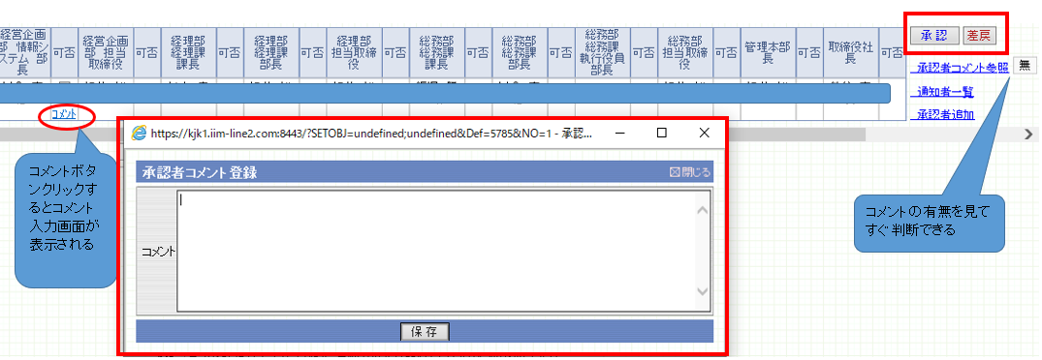
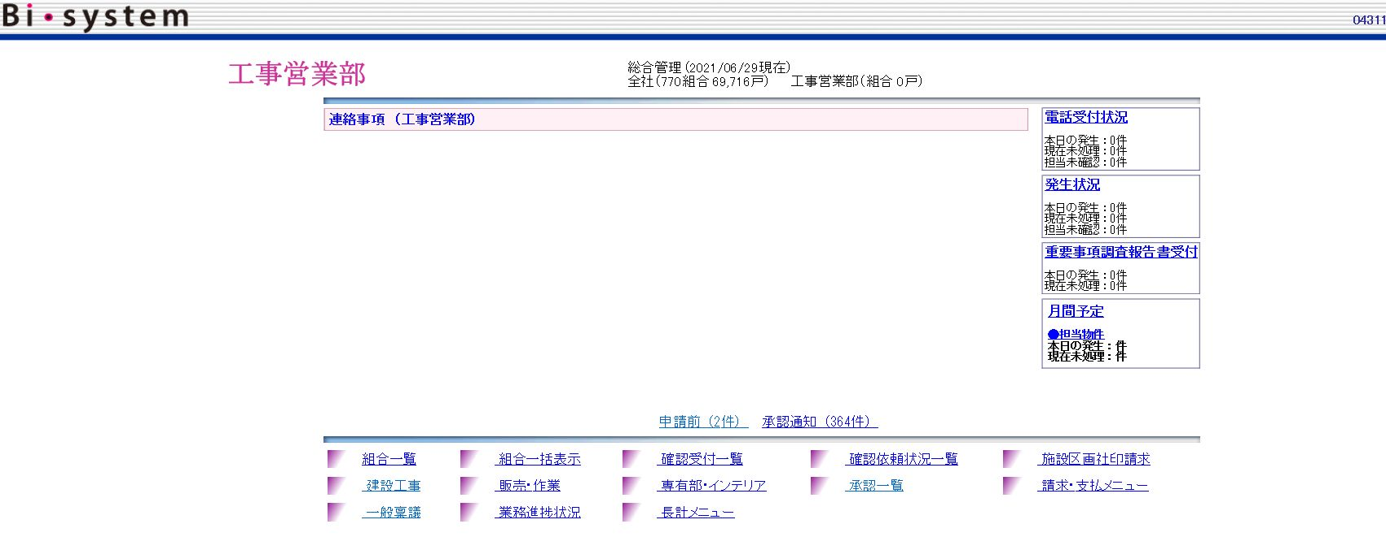

一般稟議TOP画面です。 一般稟議をクリックして はじめます。

TOP画面の一般稟議をクリックすると審議申請一覧という一覧画面が表示されます。 ここにある新規登録ボタンをクリックし新規作成を行っていきます。

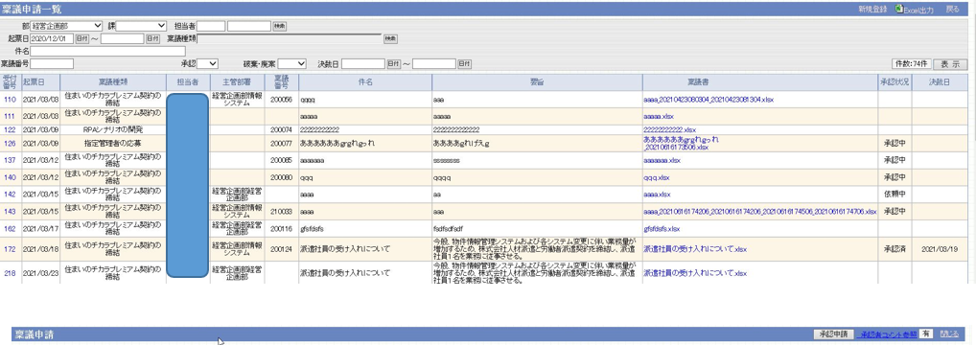

一般稟議作成画面

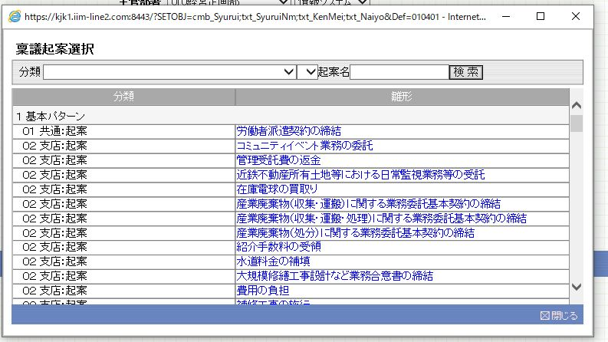

稟議種類選択画面 キーワード検索機能がある

稟議書のExcelファイル

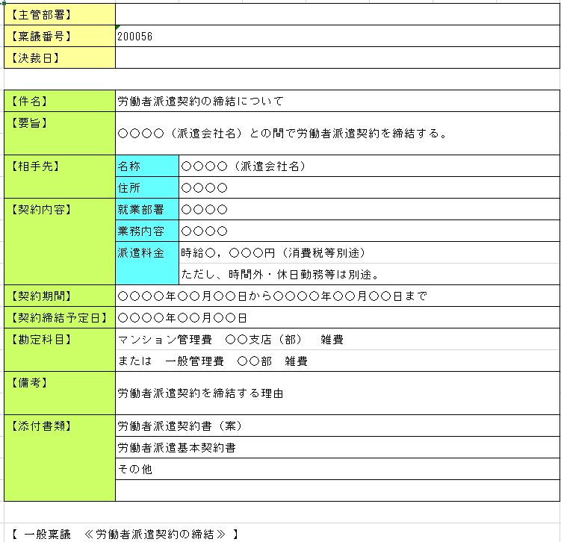

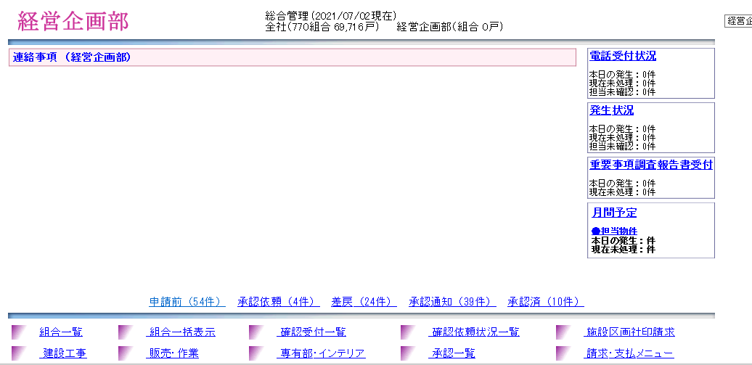

承認者画面

TOP画面にて、承認依頼や差戻など自分に関する通知の件数が表示されています

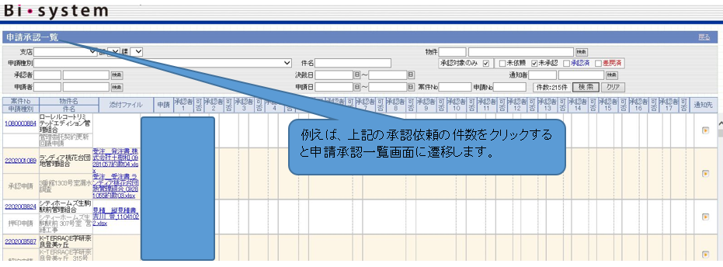

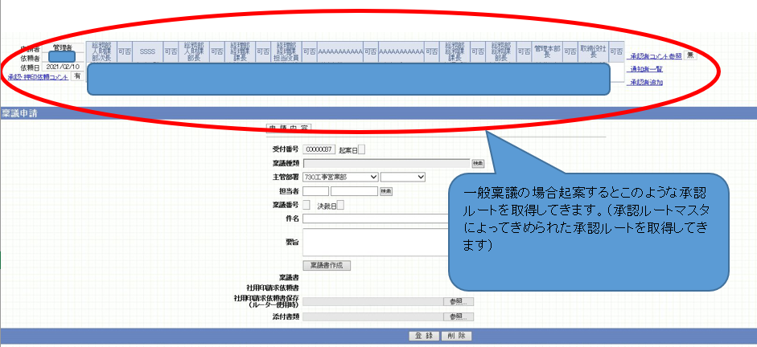

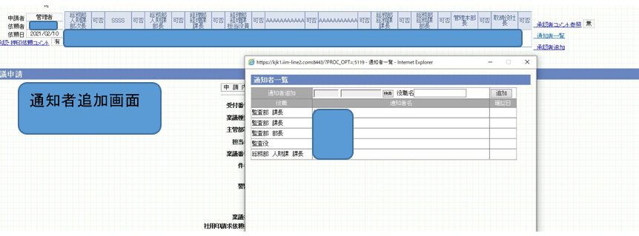

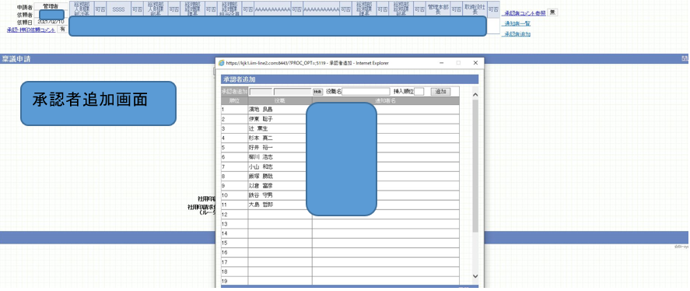

承認や差戻ボタンの設置

全体イメージ
Biシステム
物件情報管理
受発注承認
一般稟議
現状は、情報取得者ではなく、紙連絡電話連絡、Excelや紙に転記⇒印刷押印⇒システム入力している
マンション管理
システム
勤怠管理
システム
賃貸管理システム

手作業
承認ルートマスタ

RPA


現状
API連携
FTP転送

未来

社内申請システム
社内申請

承認ルートマスタ
会社
管理事務所
住民様

承認ルートマスタ
将来は、情報発信者または情報1次取得者で入力をする

兼務者が多い（管理職・課員含め）
1部署に複数部長いて、運用上で役割が分かれている
組織変更時に承認役職名をそのまま残したい

システム関係のイメージ
Biシステム
社内申請システム
マンション管理システム

物件マスタ
部署マスタ
兼務マスタ
社員マスタ
管理組合マスタ
物件マスタ
仕訳マスタ
管理組合マスタ

管理組合マスタ

社内○○システム
（複数あり 運用開始してみないと不明）
社員マスタ

○○マスタ
○○マスタ

兼務マスタ

承認ルートマスタ

部署マスタ

スケジュール
 | 社内書類電子化スケジュール

見積作成・発注
開発・テスト期間
マニュアル作成・研修
検収
保守開始
電子化対象書類選定
電子化対象書類選定
※①実態調査
申請内容・ルート作成
開始
 | 部署 | 2021-06-01 | 2021-07-01 | 2021-08-01 | 2021-09-01 | 2021-10-01 | 2021-11-01 | 2021-12-01 | 2022-01-01 | 2022-02-01 | 2022-03-01 | 2022-04-01
社内書類電子化 | 社内申請システム
 | 経営企画・総務課
電子化対象書類選定
※①実態調査
※①実態調査
申請内容・ルート作成
開始
開始
 | 業進・監査
電子化対象書類選定
※①実態調査
申請内容・ルート作成
申請内容・ルート作成
開始
 | 技品・ライフ・賃貸
電子化対象書類選定
※①実態調査
申請内容・ルート作成
開始
 | 公営
電子化対象書類選定
※①実態調査
申請内容・ルート作成
開始
 | 経理
電子化対象書類選定
※①実態調査
申請内容・ルート作成
開始
 | 受託会計
※①実態調査
申請内容・ルート作成
開始
 | 支店
電子化対象書類選定
 | 人財課
 | ※対象の書類が少ない部署から順にしている。経理・受託・支店の書類が多いため１部署での計画を立てている。

 |  | 内 容
 | ①実態調査 | ・その書類に対する既存の業務プロセスの把握 ・暗黙のルールやその部署特有の手順の確認（書類の承認ルート等の確認） ・それらを整理して共通の業務プロセスを決めていく
 | ②マスタ作成 | ・書類マスタ ・承認ルートマスタ

